１１₋4支出明細報告書
※助成率は１/２以内
（中小企業者が小規模企業者の場合は２/３以内）
第１１合様式の４（第２０条関係）
支出明細報告書
 |  |  |  |  |  |  |  |  | （単位：円）
整理番号 | 経費区分 | 内容 | 契約（支出）先 | 見積日 | 発注日 （契約） | 検収日 | 請求日 | 支払日 | 経費発生額 （税込） | 助成対象 経費（税抜） | 助成希望額 （税抜）

明細報告書記入方法
①資料と対応させた
番号を入力ください。
③発注日から支払日が
交付決定日から事業期間内に
収まる必要があります。
※見積日は交付決定前でも可です。

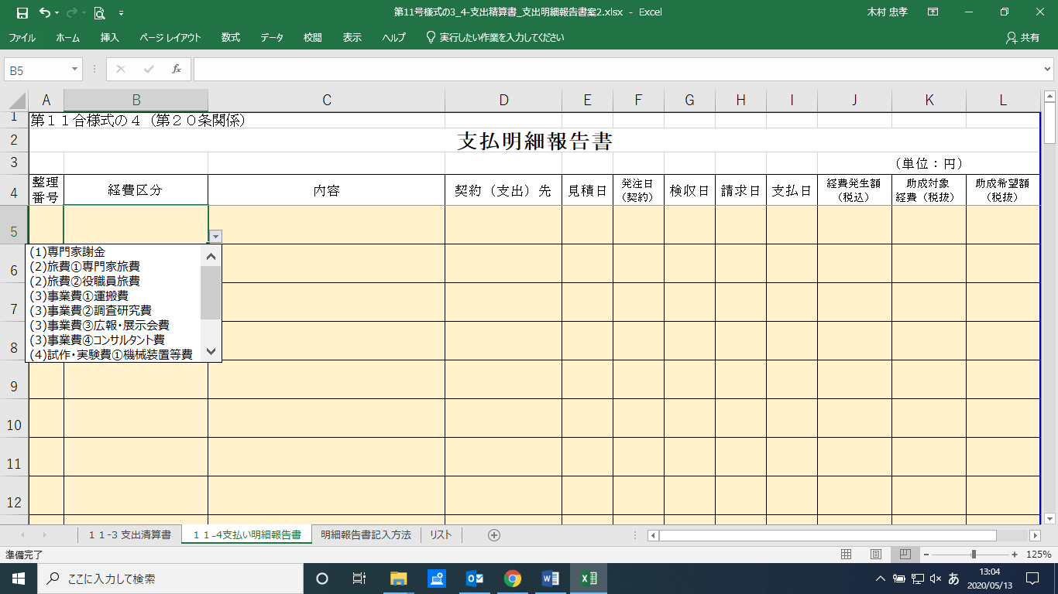
支出明細報告書

②経費区分は
プルダウンメニューより
選択ください。

（注）１「内容」欄は、経費区分ごとに詳細な経費を記入すること。（単価×数量＝金額、仕様等）
２ 経費の支出について、必要に応じて参考となる資料・パンフレット等があれば添付すること。

